상품제안서
컵앤컵스 슬리밍 블랙투명뚜껑 텀블러 430ml | 상품코드: S06586

 |  |  |  |  |  |  | 02-713-8555 | www.synergygift.co.kr
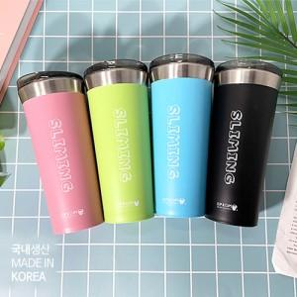

【상세/제작정보】 | <p>국내생산 포스코스텐 sus-304를 사용합니다!<br>*제품 입수량 : 1box당 50개입</p><p>&nbsp;</p>

【인쇄/포장옵션】 | 실크, 레이저 / 포장지포장

【공급단가】 | 수량 | 50~ | 100~ | 500~ | 1,000~ | 2,000~
*VAT별도 | 핑크 | 5,980원 | 5,880원 | 5,750원 | 5,520원 | 5,290원
 | 그린 | 5,980원 | 5,880원 | 5,750원 | 5,520원 | 5,290원
 | 블루 | 5,980원 | 5,880원 | 5,750원 | 5,520원 | 5,290원
 | 블랙 | 5,980원 | 5,880원 | 5,750원 | 5,520원 | 5,290원

【상품 URL】 | https://www.synergygift.co.kr:443/src/goods_detail.php?gdno=19881

